Specsheet
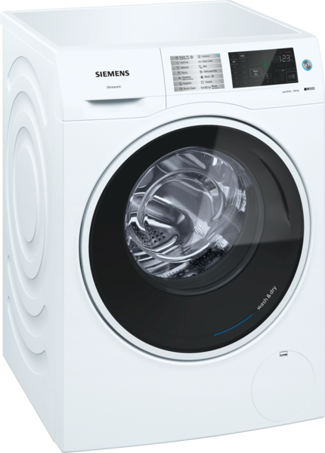
 | WD14U540EU | Vlastnosti:
 | kombinace pračka/sušička | Konstrukce: Volně stojící Odnímatelná pracovní deska: Ne Závěs dveří: Vlevo Délka přívodního kabelu (cm): 210 Výška bez pracovní desky (mm): 850 Rozměry spotřebiče (mm): 848 x 598 x 620 Hmotnost netto (kg): 83,0 Objem bubnu (l): 70 Power consumption standby/network: Please check the user manual for how to switch off the WiFi module.: en: Time auto-standby/network:

 | • wash & dry 10/6 kg • iSensoric Spotřeba • energetický štítek: třída energetické účinnosti A v rozsahu tříd energetické účinnosti od A do G / třída účinnosti praní A • spotřeba energie praní a sušení 6.82 kWh, spotřeba vody praní a sušení 125 l ve standardním programu • náplň prádla: 10 kg praní / 6 kg sušení • objem bubnu: 70 l • nonstop program praní a sušení: 6 kg • počet otáček při odstřeďování: 1400 - 400 ot./min • hlučnost praní: 47 (re 1 pW) • hlučnost odstředování: 71 (re 1 pW) • hlučnost sušení: 61 Programy • standardní programy pro praní: bavlna, snadno udržovatelné, jemné/hedvábí, vlna/ruční praní • speciální programy pro praní: hygiena, čištění bubnu s funkcí připomenutí, super 15', ručníky, košile/halenky, mix, myTime, outdoor/impregnace, máchání/odstředění/odčerpání • nejběžnější prací programy lze použít jako samostatné sušicí programy nebo jako praní a sušení v jednom programu • standardní programy pro sušení: bavlna, snadno udržovatelné • speciální programy pro sušení: osvěžení, myTime, wash & dry 60' Speciální funkce a nastavení • varioSpeed: až o 65 % kratší čas praní • možnosti pro praní: snadné žehlení, ecoPerfect, extra máchání, dětský zámek, myFavourite, tiché praní, speedPerfect, předpírka, voda plus • možnosti pro sušení: suché k žehlení, eco, noční/tiché sušení, samotné sušení, speed, suché do skříně, suché do skříně extra, wash + dry • možnosti sušení pro většinu pracích programů • časově řízené programy, funkce autoDry Komfort a bezpečnost • funkce reload: přerušte již běžící program, abyste do bubnu přidali jakékoli zapomenuté prádlo • výjimečné pohodlí díky ergonomicky nakloněnému ovládacího panelu • aquaStop s celoživotní zárukou proti škodám způsobeným vodou • motor iQdrive: významně šetří energii a je znatelně tišší • velký dotykový LED displej s ukazateli průběhu programu, nastavené teploty, počtu otáček, ukazatele zbytkového času v minutách a nastavení konce praní až za 24 hod., doporučení náplně a ukazatel spotřeby • waveDrum ner

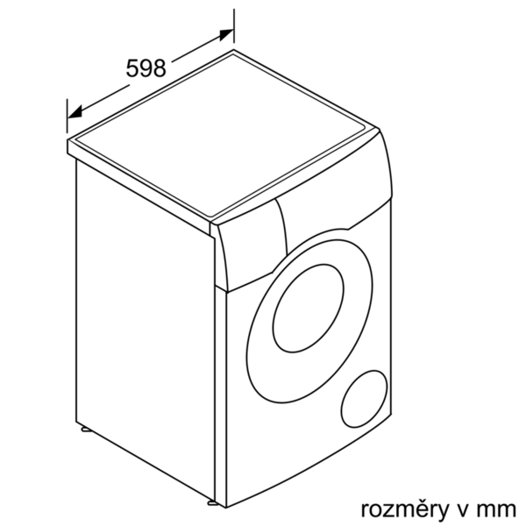

 |  | Vlastnosti spotřeby a připojení:
 |  | Příkon (W): 2050 Jištění (A): 10 Napětí (V): 220-240 Frekvence (Hz): 50 Aprobační certifikáty: CE, VDE Spotřeba energie (praní a sušení při plné náplni praní) (kWh): 6,82 Spotřeba energie (pouze praní) (kWh): 1,22 Spotřeba vody (praní a sušení plné náplně praní) (l): 125 zvláštní příslušenství: WZ10130 : Přívod studené vody/prodl. AquaStopu WX975600 : Set pro upevnění k podlaze

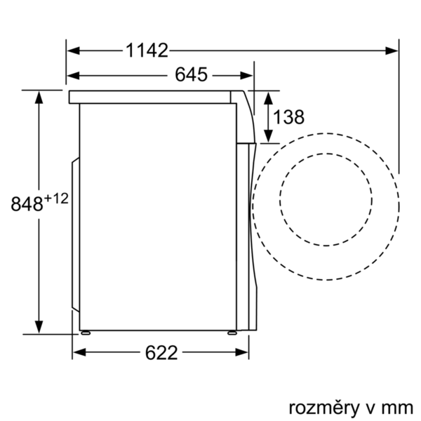 EAN:4242003813485

 | WD14U540EU | Vlastnosti:
 | kombinácia práčka/sušička | konštrukcia: voľne stojaci odnímateľná pracovná doska: Nie záves dverí: vľavo Dĺžka prívodného kábla (cm): 210 výška bez pracovnej dosky (mm): 850 rozmery spotrebiča (mm): 848 x 598 x 620 Hmotnosť netto (kg): 83,0 objem bubna (l): 70 Power consumption standby/network: Please check the user manual for how to switch off the WiFi module.: en: Time auto-standby/network:

 | • wash & dry 10/6 kg • iSensoric Spotreba • energetický štítok: trieda energetickej účinnosti A v rozsahu tried energetickej účinnosti od A do G / trieda účinnosti prania A • spotreba energie pranie a sušenie 6.82 kWh, spotreba vody pranie a sušenie 125 l v štandardnom programe • náplň bielizne: 10 kg pri praní - 6 kg pri sušení • objem bubna: 70 l • nonstop program pranie a sušenie: 6 kg • počet otáčok pri odstreďovaní: 1400 - 400 ot./min • hlučnosť prania: 47 (re 1 pW) • hlučnosť odstreďovania: 71 (re 1 pW) • hlučnosť sušenia: 61 Programy • štandardné programy pre pranie: bavlna, ľahko udržiavateľné, jemné/hodváb, vlna/ručné pranie • špeciálne programy pre pranie: hygiena, čistenie bubna s funkciou pripomenutia, super 15', uteráky, košele/blúzky, mix, myTime, outdoor/impregnácia, plákanie/odstreďovanie/odčerpanie • najbežnejšie pracie programy možno použiť ako samostatné sušiace programy alebo ako pranie a sušenie v jednom programe • štandardné programy pre sušenie: bavlna, ľahko udržiavateľné • špeciálne programy pre sušenie: osvieženie, myTime, wash & dry 60' Špeciálne funkcie a nastavenia • varioSpeed: až o 65 % kratší čas prania • možnosti pre pranie: jednoduché žehlenie, ecoPerfect, extra plákanie, detský zámok, myFavorite, tiché pranie, speedPerfect, predpierka, voda plus • možnosti pre sušenie: suché na žehlenie, eco, nočné/tiché sušenie, samotné sušenie, speed, suché do skrine, suché do skrine extra, wash + dry • možnosti sušenie pre väčšinu pracích programov • časovo riadené programy, funkcia autoDry Komfort a bezpečnosť • funkcia reload: prerušte už spustený program a pridajte do bubna zabudnutú bielizeň • výnimočné pohodlie vďaka ergonomicky naklonenému ovládaciemu panelu • aquaStop s celoživotnou zárukou proti škodám spôsobeným vodou • iQdrive: výrazne úsporný, tichý motor s dlhou životnosťou • veľký dotykový LED-displej pre zobrazenie priebehu programu, nastavenie teploty, rýchlosti otáčok, zostatkové času a nastavenie konca programu až za 24 hod., vr



 |  | Vlastnosti spotreby a pripojenie:
 |  | príkon (W): 2050 istenie (A): 10 napätie (V): 220-240 frekvencia (Hz): 50 aprobačné certifikáty: CE, VDE spotreba energie (pranie a sušenie pri plnej náplni prania) (kWh): 6,82 spotreba energie (len pranie jednej plnej náplne) (kWh): 1,22 spotreba vody (pranie a sušenie jednej plnej náplne prania) (l): 125 zvláštne príslušenstvo: WZ10130 : Prívod studenej vody/predĺ. AquaStopu WX975600 : Set pre upevnenie k podlahe

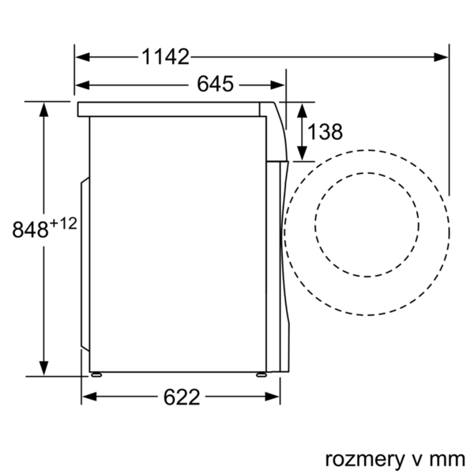 EAN:4242003813485

